制度概要（経済産業省Web）
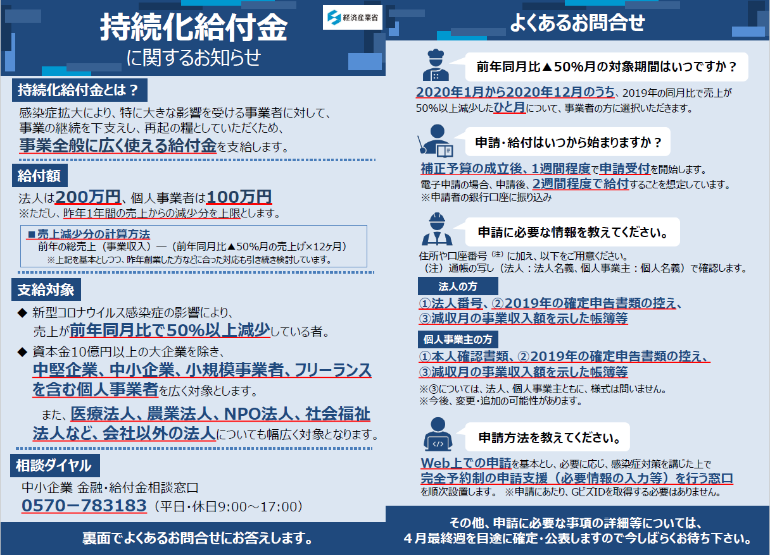

Source：経済産業省 － 持続化給付金に関するお知らせ
https://www.meti.go.jp/covid-19/pdf/kyufukin.pdf?fbclid=IwAR1CEer6lcrgLEwU3QaFNeH2pqpyUqJYrof_lTbe2Ld2FvFCnxZqEJiePEA

ご連絡先
